Use case
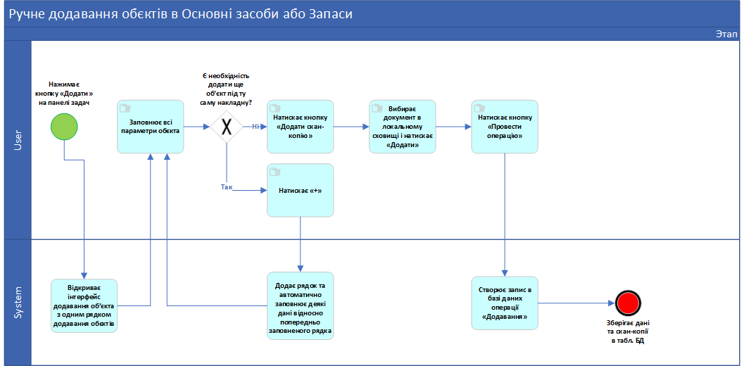
Дійові сторони | User, System
Ціль | Додати в облік Основні засоби або Запаси
Успішний сценарій:

Результат | На облік додались зазначені об'єкти. В БД створилась і зафіксувалась відповідна операція

